상품제안서
아디다스 멀티 핏 골프 왼손 장갑 | 상품코드: S20489

 |  |  |  |  |  |  | 02-713-8555 | www.synergygift.co.kr
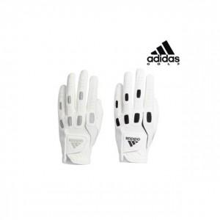

【상세/제작정보】

【인쇄/포장옵션】 | 스티커 / 포장불가능

【공급단가】 | 수량 | 30~ | 100~ | 300~ | 500~ | 1,000~
*VAT별도 | 단가 | 19,940원 | 19,200원 | 18,460원 | 17,720원 | 17,280원

【상품 URL】 | https://www.synergygift.co.kr:443/src/goods_detail.php?gdno=20489

